Sheet1
全国向氏宗亲总会优秀大学生奖学金申报表
姓 名 | 向 | 录取学校 | 北京大学 | 录取专业
本人电话 |  | 高中学校 |  | 高考分数
开户银行 |  | 银行卡号 | 62155818070094****（向**）
父亲信息 | XX，湖X省XX第一人民医院药剂科医师 |  |  | 电话
母亲信息 | XX，湖X省XX市西陵区青少年视力骄正 |  |  | 电话
1、身份证户口本复印件 |  |  | 2、大学入学通知复印件
 |  |  | 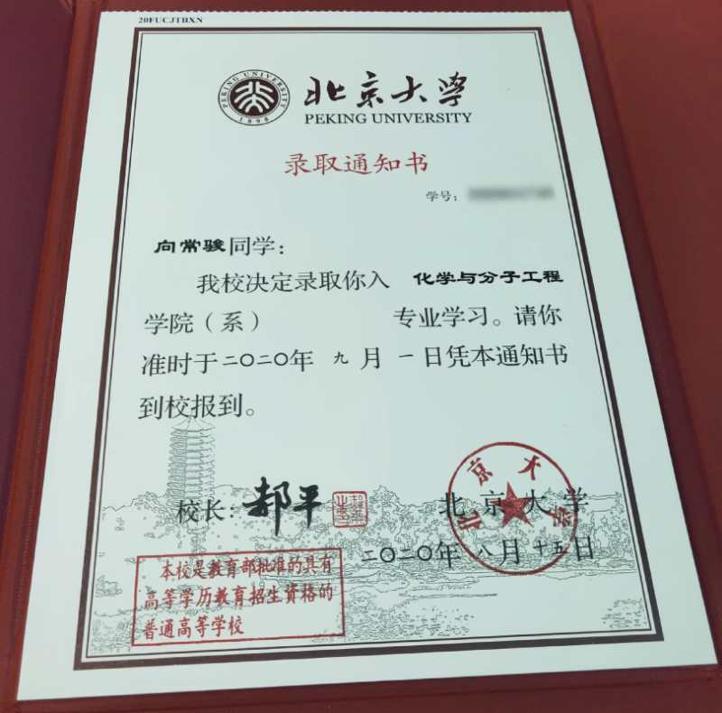
呈报分会 意见 | 经XX向氏分会会长向XX核实无误、同意申报！
 | 审核人： | 湖X分会会长向XX、秘书长向X |  | 2020年 X 月 X 日
总会审核 意见
 | 审核人： |  |  | 年 月 日

